Indice
Corte de información: 31 de diciembre 2020
Clic para Regresar

*
*

*

*Competencia de intervención por parte del Instituto de Desarrollo Urbano-IDU

Subdirección General de Desarrollo Urbano - Dirección Técnica Estratégica

Notas
Corte de información: 31 de diciembre 2020
Inicio

Este visor presenta la extensión de la totalidad de la malla vial de la Ciudad (Urbana y Rural) y el estado de condición superficial de los pavimentos que la conforman, a partir de la información disponible en el Sistema de Información Integral para la Planeación y Seguimiento de la Infraestructura Vial y el Espacio Público -SIIPVIALES- con corte al 31 de diciembre de 2020. A continuación, se relacionan algunas precisiones para tener en cuenta:

1. Generalidades
a) La cartografía corresponde a la malla vial urbana y rural de Bogotá D.C. b) Para la malla vial urbana, el cálculo de las cifras de extensión y estado se efectuó acorde con la clasificación vial establecida en el Decreto Distrital 190 de 2004, así: Malla vial troncal, arterial, intermedia y local. c) Para la malla vial rural, el cálculo de las cifras de extensión y estado se efectuó acorde con la clasificación vial establecida en el artículo 407 del Decreto Distrital 190 de 2004. En este visor se ha clasificado esta malla en dos tipos: Malla Vial Rural Principal y Malla Vial Rural No Principal. Esta clasificación es temporal y está sujeta a su definición por parte del Ministerio del Transporte en el Sistema Integral Nacional de Información de Carreteras-SINC y teniendo como base la metodología para la categorización de la Red Vial Nacional (Resolución 1322 de 2018 del Ministerio de Transporte). d) Para el cálculo de la extensión y estado no se tuvieron en cuenta 140,14 km-carril, por lo siguiente: 108,74 km-carril se encuentran en la malla vial clasificada como “Expansión” y 31,4 km-carril correspondientes a malla vial clasificada como “Fuera del Distrito”. De estos 140,14 km-carril, se dispone de estado para 45,29, así: 2,77 “Fuera del Distrito” y 42,52 “Expansión”. e) Por efecto de actualización de base de datos geográficas durante el segundo semestre del 2020 se tiene reducción (Ajuste cartográfico de calzadas e infraestructura de puentes) de 1,04 Km-carril aprox. en comparación al 2020-I.
f) De los 15.192,52 Km-carril de extensión calculados para la malla vial urbana y rural, 67.37 Km-carril corresponden al área de las calzadas de la malla vial urbana destinada para la Red de Ciclorruta. g) La extensión y el estado se presentan en kilómetro-carril. Este término es implementado por el IDU como unidad de superficie para reportar los indicadores sobre la malla vial de la ciudad, así como las metas de ejecución de obras de construcción y conservación. h) El kilómetro-carril es un patrón de medida representado por un área equivalente a un carril tipo de 3,5 m en una longitud de 1 kilómetro (3,5 m x 1000 m), el cual es derivado de la unidad de medida metro cuadrado (m2) y busca estandarizar la información del área de superficie de la malla vial y expresarla en función del área y no de la longitud, ya que la unidad de medición lineal no representa de forma clara la magnitud de la sección transversal de las vías (Arterial, Intermedia y Local). El carril tipo de 3,5 m, corresponde al máximo ancho de carril de acuerdo con las secciones viales definidas en el anexo técnico 3 del Decreto Distrital 619 de 2000 y ratificado en el POT Vigente (Decreto 190 de 2004).
i) Se incluyen las intervenciones de conservación y construcción ejecutadas y reportadas por las Entidades Distritales que cuentan con competencia para la ejecución de obras en la malla vial de la Ciudad, entre las que se encuentran: Instituto de Desarrollo Urbano (IDU), Unidad Administrativa Especial de Rehabilitación y Mantenimiento Vial (UAERMV), Caja de la Vivienda Popular (CVP), Secretaría Distrital del Hábitat, Alcaldías Locales y Empresas de Servicios Públicos, entre otras. j) La metodología de cálculo de la extensión y estado de la malla vial de la ciudad se realiza con base en el instructivo IN-IC-12 “DETERMINACIÓN DE LAS ESTADÍSTICAS DE MALLA VIAL” publicado en la intranet del IDU, el cual documenta el procedimiento de actualización del estado teniendo en cuenta tres casos: - La calzada cuenta con diagnóstico realizado en el periodo de la actualización. - La calzada cuenta con el reporte de intervenciones realizadas por las Entidades Distritales ejecutoras: se actualiza el inventario de daños y se calcula el indicador de estado. - La calzada no cuenta con reportes de intervenciones: Se aplican modelos de deterioro haciendo, los cuales actualmente tienen en cuenta diferentes familias de calzadas en función del tipo de malla, tipo de superficie y circulación de rutas de SITP. k) Las cifras presentadas en cada una de las tablas y gráficas pueden diferir de las fuentes originales de los datos por efecto de redondeo.

2. Extensión Malla Vial
a) La información cartográfica de la malla vial se elaboró a partir de la ortofotografía suministrada por la Infraestructura de Datos Espaciales de la Ciudad -IDECA y la Empresa de Acueducto y Alcantarillado de Bogotá -EAAB-ESP, con fecha de toma del año 2014 aproximadamente, a partir de lo cual se realizó la vectorización a nivel de polígono. Esta información se actualiza permanentemente a través de un proceso de digitalización de los objetos nuevos y ajuste de los existentes, usando un servicio de imágenes satelitales ortorrectificadas suministradas al IDU trimestralmente, así como la información proveniente de planos récord estandarizados resultantes de la ejecución de los proyectos de infraestructura vial. La extensión con corte al 31 de diciembre de 2020 se calculó a partir la información contenida en el SIGIDU, previa realización de las siguientes actividades: - Verificación general de la asignación del tipo de malla respecto a información histórica de los segmentos. - Actualización de la extensión de la malla vial en función de aquellas intervenciones que generaron modificaciones geométricas a las vías existentes (eliminación e incorporación). - Actualización cartográfica de la base de datos a través del mejoramiento de la geometría de los elementos geográficos de la malla vial.

3. Estado Malla Vial
El estado de la malla vial de la ciudad (urbana y rural) con corte al 31 de diciembre de 2020, se calculó a partir de la información contenida en SIIPVIALES, así: a) Malla Vial Urbana - Para los pavimentos de la malla vial urbana con superficie flexible, rígida o articulada (adoquín), el estado se determina a partir del Índice de Condición del Pavimento (PCI), establecido en las normas ASTM-D-6433 y ASTM-E-2840, con la clasificación definida en la gráfica 1. - Para las vías con superficie en afirmado y tierra de la malla vial urbana, el estado se reporta en la clasificación “MAL ESTADO”.

b) Malla Vial Rural - Para los pavimentos de la malla vial rural con superficie flexible, rígida o articulada (adoquín), el estado se determina a partir del Índice de Condición del Pavimento (PCI), establecido en las normas ASTM-D-6433 y ASTM-E-2840, con la clasificación presentada en la Gráfica 1, es decir, de la misma manera que para la malla vial urbana. - Para las vías con superficie en afirmado y tierra de la malla vial rural, el estado se determina a partir del Índice de Condición de Vías Sin Superficie (URCI), establecido en el Manual Técnico TM-5-626, con la siguiente clasificación:

 | Gráfica 1. Intervalos de Clasificación PCI personalizada para Bogotá D.C | Gráfica 2. Intervalos de Clasificación URCI personalizada para Bogotá D.C.
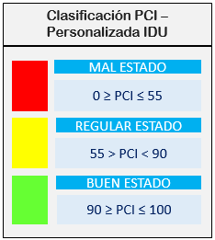
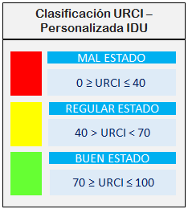

Fuente: Instituto de Desarrollo Urbano

c) Para la actualización del estado de la malla vial urbana 2020-II, se tomó como información base el dato de PCI disponible en el SIGIDU calculado en el año 2016 producto de la ejecución del proyecto de “Levantamiento, procesamiento y análisis de la información del diagnóstico de pavimentos de la malla vial de Bogotá”, y se realizaron análisis y cálculos para su actualización en función de los siguientes ítems: - Reportes de intervenciones (Acciones de Movilidad, mantenimiento, rehabilitación, reconstrucción y construcción) posteriores a la fecha de cálculo del PCI, asignando una calificación de acuerdo con el tipo de intervención ejecutada. - Los reportes corresponden a las intervenciones realizadas por las Entidades Distritales ejecutoras: IDU, UAERMV, ENEL - CODENSA, Secretaría Distrital del Hábitat, Caja de la Vivienda Popular y Alcaldías Locales, a 31 de diciembre de 2020. Las localidades de Usaquén, San Cristóbal, Tunjuelito, Bosa, Kennedy, Suba, Teusaquillo, Los Mártires, La Candelaria y Ciudad Bolívar NO reportaron información consolidada y únicamente se utilizaron los registros parciales que suministraron en el transcurso de este período. - Intervenciones reportadas a través del programa de Bogotá con menos huecos por parte del IDU y la UAERMV. - Haciendo uso del software especializado se aplicaron modelos de deterioro a los pavimentos que no tuvieron reporte de intervención durante el segundo semestre del 2020. d) En el SIGIDU se cuenta con un valor de PCI calculado en el segundo semestre de 2019, el cual proviene de labores realizadas por cuadrillas en campo que realizaron diagnóstico de pavimentos en calzadas de la malla vial troncal, arterial, intermedia y local que no presentaban información sobre su estado, lo cual corresponde a 5.598 elementos calzada diagnosticados equivalentes a 555,65 Km-Carril. Los valores de PCI correspondientes a las 5.598 calzadas mencionadas fueron proyectados para así obtener el Índice de condición y clasificación respectiv
e) Para el reporte del estado de la malla vial rural 2020-II, se tomaron los indicadores PCI y URCI disponibles en el SIGIDU, determinados en el año 2018 producto de la ejecución del Contrato IDU-1554-2017, y se realizaron análisis y cálculos para su actualización en función de los siguientes ítems: - Haciendo uso de software especializado se aplicaron modelos de deterioro a los pavimentos que no tuvieron reporte de intervención durante el segundo semestre del 2020. - Reportes de intervenciones (Acciones de Movilidad, mantenimiento, rehabilitación, reconstrucción y construcción) posteriores a la fecha de cálculo del PCI, asignando una calificación de acuerdo con el tipo de intervención ejecutada. f) Para el cálculo del estado de la malla vial urbana, no se tuvo en cuenta un total de extensión de 855,84 km-carril (Arterial 4,59 km-carril, Intermedia 7,43 km-carril, Local 843,82 km-carril), por los siguientes aspectos: - Por corresponder a superficies en piedra laja. - Por no disponer de diagnóstico producto de la ejecución producto de la ejecución de los contratos IDU 1784, 1801 y 1802 de 2015, debido a restricción de acceso por los siguientes motivos: • Estar en obra • Inseguridad de la zona • Uso peatonal exclusivo • No se encontraban en la cartografía general
g) Para el cálculo del estado de la malla vial rural, no se tuvo en cuenta un total de extensión de 154,05 km-carril correspondientes a Malla Rural No Principal, por los siguientes aspectos: - Por corresponder a superficies en placa huella y piedra laja. - Por no disponer de diagnóstico producto de la ejecución del contrato IDU 1554 de 2017, debido a restricción de acceso por los siguientes motivos: • Estar en obra • Condiciones climáticas adversas para la ejecución de los ensayos • Uso peatonal exclusivo • Dificultad en maniobra de equipos por estado de las vías • No se encontraban en la cartografía general

Subdirección General de Desarrollo Urbano - Dirección Técnica Estratégica

Main Menu
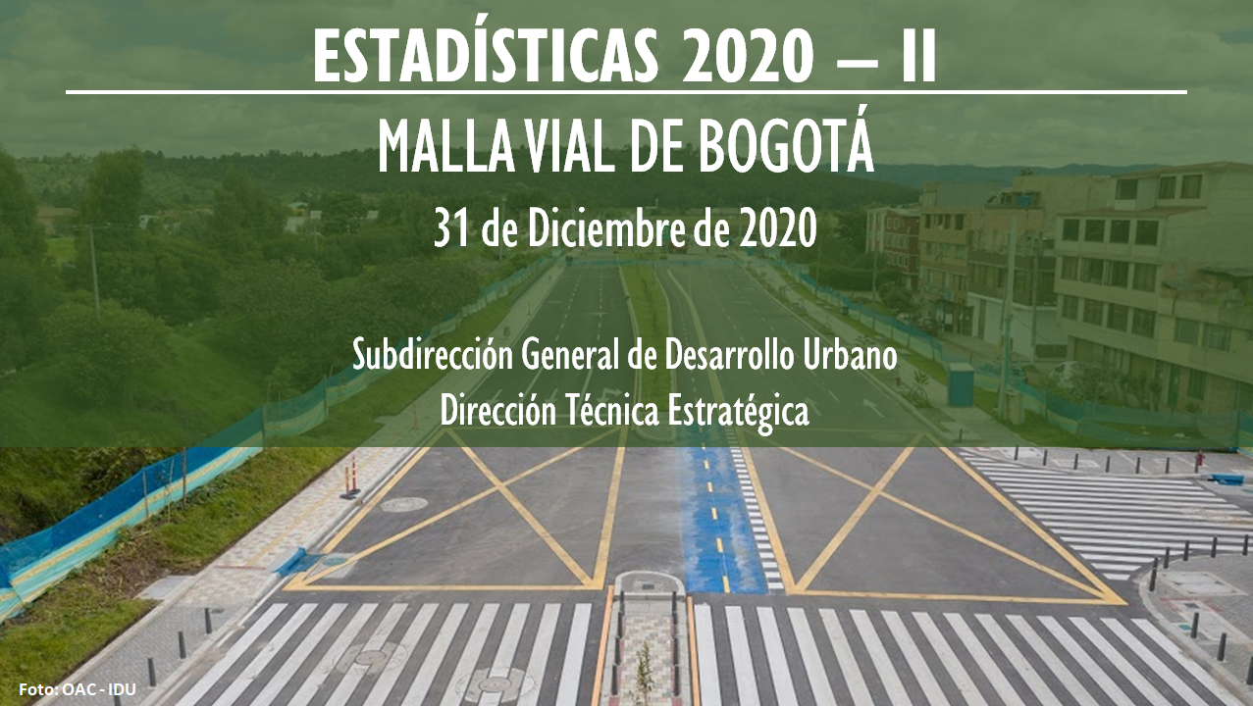

Clic para Ingresar

Local
Inicio
Corte de información: 31 de diciembre 2020

 | BUENO | REGULAR | MALO
1 Usaquén | 32% | 49% | 19%
2 Chapinero | 39% | 51% | 10%
3 Santa Fe | 40% | 49% | 11%
4 San Cristóbal | 42% | 42% | 16%
5 Usme | 23% | 22% | 55%
6 Tunjuelito | 67% | 27% | 6%
7 Bosa | 47% | 29% | 24%
8 Kennedy | 50% | 29% | 21%
9 Fontibón | 42% | 39% | 19%
10 Engativá | 43% | 36% | 21%
11 Suba | 39% | 37% | 24%
12 Barrios Unidos | 47% | 43% | 10%
13 Teusaquillo | 45% | 48% | 7%
14 Los Mártires | 55% | 42% | 3%
15 Antonio Nariño | 66% | 32% | 2%
16 Puente Aranda | 47% | 42% | 11%
17 La Candelaria | 49% | 28% | 23%
18 Rafael Uribe Uribe | 44% | 39% | 17%
19 Ciudad Bolívar | 36% | 30% | 34%

Fuente: Sistema de información geográfica –SIGIDU-. Diciembre 31 de 2020.
Las cifras presentadas en la gráfica pueden diferir de las fuentes originales de los datos por efecto de redondeo.

BUENO Km-carril | REGULAR Km-carril | MALO Km-carril | TOTAL Km-Carril
386.06 | 229.33 | 164.98 | 780.37

Fuente: Sistema de información geográfica –SIGIDU-. Diciembre 31 de 2020.
Las cifras presentadas en la gráfica pueden diferir de las fuentes originales de los datos por efecto de redondeo.
8 Kennedy
Localidad | 8 Kennedy
BUENO | REGULAR | MALO
BUENO | REGULAR | MALO
50% | 29% | 21%

Lista desplegable

 |  |  |  | FONTIBÓN

Fuente: Sistema de información geográfica –SIGIDU-. Diciembre 31 de 2020.
Las cifras presentadas en la gráfica pueden diferir de las fuentes originales de los datos por efecto de redondeo.

Subdirección General de Desarrollo Urbano - Dirección Técnica Estratégica

Intermedia
Inicio
Inicio
Corte de información: 31 de diciembre 2020

 | BUENO | REGULAR | MALO
1 Usaquén | 46% | 48% | 6%
2 Chapinero | 40% | 55% | 5%
3 Santa Fe | 47% | 45% | 8%
4 San Cristóbal | 48% | 41% | 11%
5 Usme | 54% | 35% | 11%
6 Tunjuelito | 75% | 23% | 2%
7 Bosa | 66% | 25% | 9%
8 Kennedy | 68% | 27% | 5%
9 Fontibón | 50% | 40% | 10%
10 Engativá | 49% | 42% | 9%
11 Suba | 54% | 38% | 8%
12 Barrios Unidos | 56% | 36% | 8%
13 Teusaquillo | 48% | 47% | 5%
14 Los Mártires | 49% | 46% | 5%
15 Antonio Nariño | 64% | 34% | 2%
16 Puente Aranda | 57% | 38% | 5%
17 La Candelaria | 61% | 34% | 5%
18 Rafael Uribe Uribe | 54% | 40% | 6%
19 Ciudad Bolívar | 60% | 35% | 5%

Fuente: Sistema de información geográfica –SIGIDU-. Diciembre 31 de 2020.
Las cifras presentadas en la gráfica pueden diferir de las fuentes originales de los datos por efecto de redondeo.

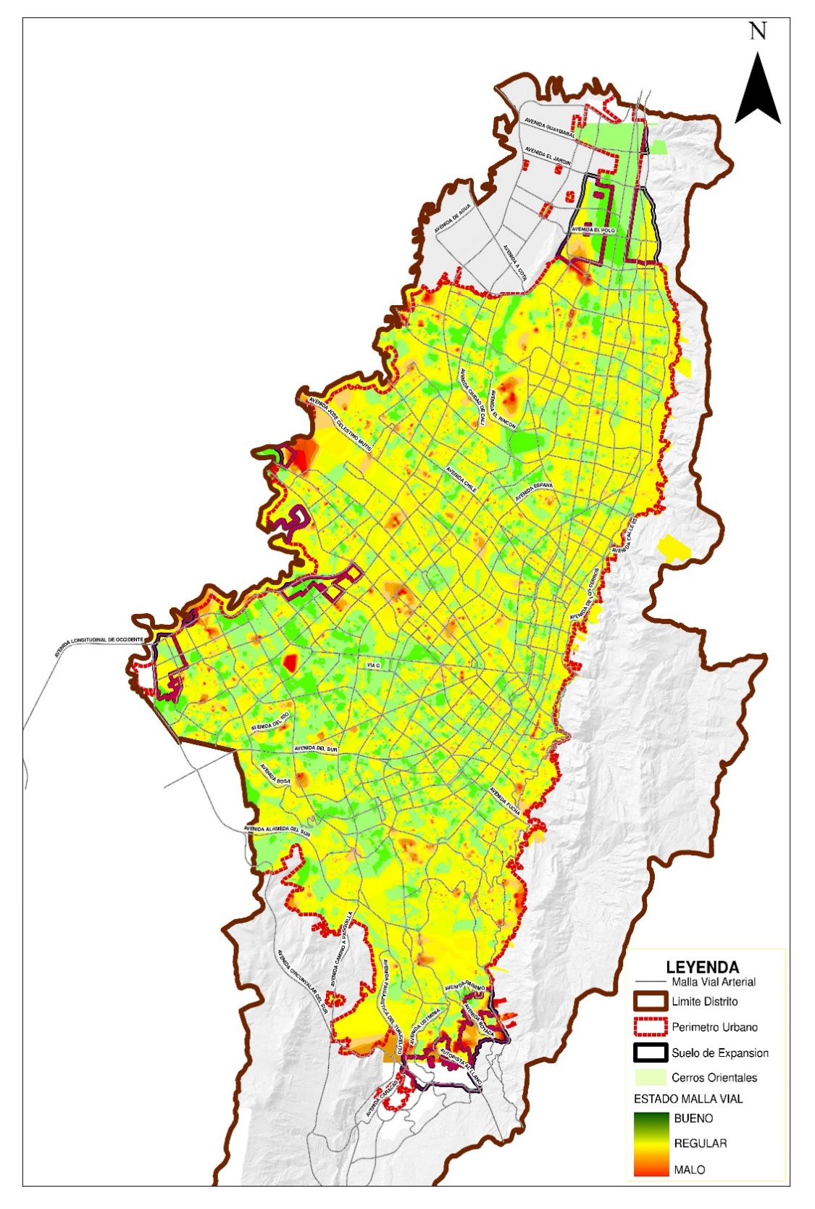

BUENO Km-carril | REGULAR Km-carril | MALO Km-carril | TOTAL Km-Carril
103.69 | 70.43 | 8.70 | 182.82

BUENO % | REGULAR % | MALO %
Localidad | 16 Puente Aranda

BUENO | REGULAR | MALO
57% | 38% | 5%

16 Puente Aranda

Fuente: Sistema de información geográfica –SIGIDU-. Diciembre 31 de 2020.
Las cifras presentadas en la gráfica pueden diferir de las fuentes originales de los datos por efecto de redondeo.

Subdirección General de Desarrollo Urbano - Dirección Técnica Estratégica

Arterial
Corte de información: 31 de diciembre 2020
Inicio

 | BUENO | REGULAR | MALO
1 Usaquén | 53% | 42% | 5%
2 Chapinero | 45% | 53% | 2%
3 Santa Fe | 45% | 54% | 1%
4 San Cristóbal | 32% | 53% | 15%
5 Usme | 43% | 48% | 9%
6 Tunjuelito | 72% | 27% | 1%
7 Bosa | 68% | 24% | 8%
8 Kennedy | 64% | 31% | 5%
9 Fontibón | 54% | 43% | 3%
10 Engativá | 51% | 42% | 7%
11 Suba | 46% | 48% | 6%
12 Barrios Unidos | 59% | 39% | 2%
13 Teusaquillo | 49% | 48% | 3%
14 Los Mártires | 75% | 24% | 1%
15 Antonio Nariño | 67% | 32% | 1%
16 Puente Aranda | 52% | 44% | 4%
17 La Candelaria | 69% | 29% | 2%
18 Rafael Uribe Uribe | 61% | 36% | 3%
19 Ciudad Bolívar | 62% | 29% | 9%

Fuente: Sistema de información geográfica –SIGIDU-. Diciembre 31 de 2020.
Las cifras presentadas en la gráfica pueden diferir de las fuentes originales de los datos por efecto de redondeo.

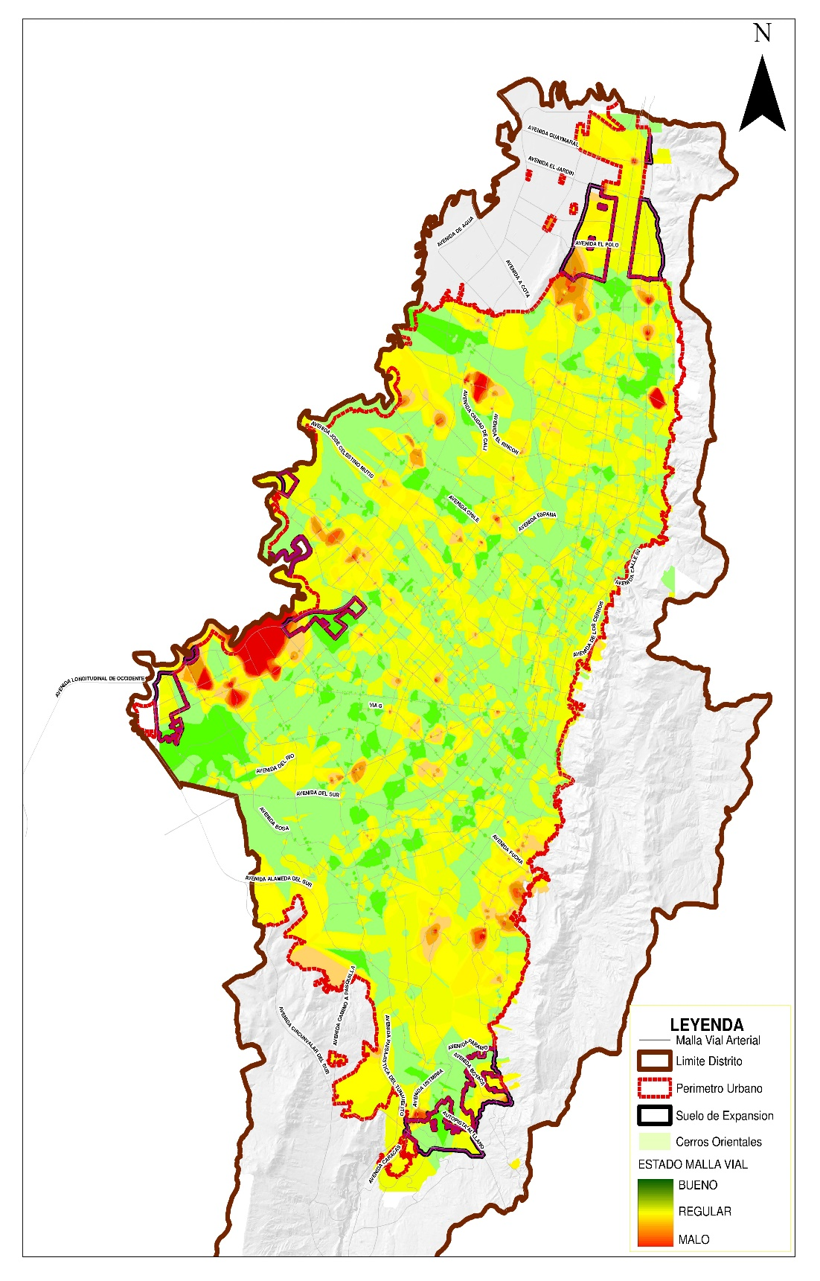

BUENO Km-carril | REGULAR Km-carril | MALO Km-carril | TOTAL Km-Carril
179.94 | 137.32 | 15.07 | 332.33

Localidad | 1 Usaquén

BUENO | REGULAR | MALO
53% | 42% | 5%

1 Usaquén
Fuente: Sistema de información geográfica –SIGIDU-. Diciembre 31 de 2020.
Las cifras presentadas en la gráfica pueden diferir de las fuentes originales de los datos por efecto de redondeo.

Subdirección General de Desarrollo Urbano - Dirección Técnica Estratégica

Estado Urbana
Inicio
Inicio

Corte de información: 31 de diciembre 2020

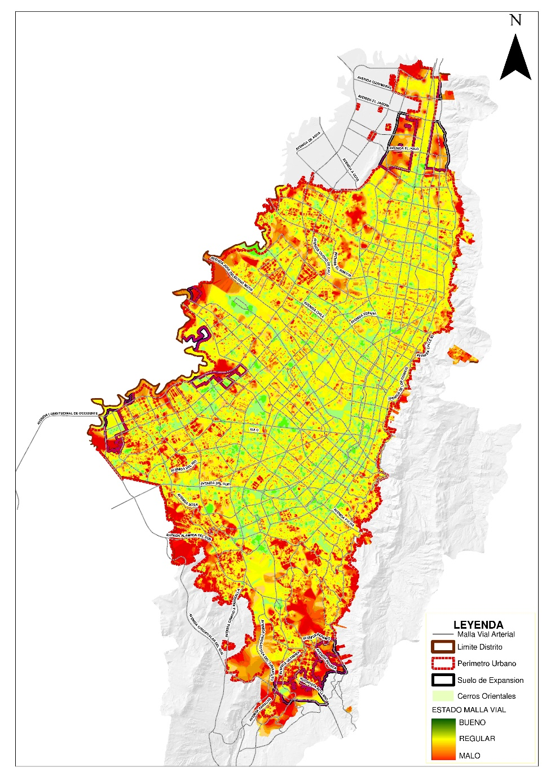
13.076 Km - Carril

 | BUENO | REGULAR | MALO
Bogotá Urbana | 50% | 37% | 13%

Fuente: Sistema de información geográfica –SIGIDU-. Diciembre 31 de 2020.
Las cifras presentadas en la gráfica pueden diferir de las fuentes originales de los datos por efecto de redondeo.

 | BUENO | REGULAR | MALO
1 Usaquén | 42% | 47% | 11%
2 Chapinero | 43% | 52% | 5%
3 Santa Fe | 54% | 40% | 6%
4 San Cristóbal | 46% | 40% | 14%
5 Usme | 34% | 31% | 35%
6 Tunjuelito | 70% | 26% | 4%
7 Bosa | 56% | 26% | 18%
8 Kennedy | 58% | 28% | 14%
9 Fontibón | 51% | 39% | 10%
10 Engativá | 48% | 38% | 14%
11 Suba | 46% | 39% | 15%
12 Barrios Unidos | 55% | 39% | 6%
13 Teusaquillo | 55% | 41% | 4%
14 Los Mártires | 61% | 36% | 3%
15 Antonio Nariño | 64% | 34% | 2%
16 Puente Aranda | 55% | 38% | 7%
17 La Candelaria | 63% | 29% | 8%
18 Rafael Uribe Uribe | 50% | 39% | 11%
19 Ciudad Bolívar | 46% | 30% | 24%

BUENO Km-carril | REGULAR Km-carril | MALO Km-carril | TOTAL Km-Carril
367.69 | 245.05 | 196.53 | 809.27
Fuente: Sistema de información geográfica –SIGIDU-. Diciembre 31 de 2020.
Las cifras presentadas en la gráfica pueden diferir de las fuentes originales de los datos por efecto de redondeo.

 | BUENO | REGULAR | MALO
Troncal | 77% | 22% | 1%
Arterial | 54% | 41% | 5%
Intermedia | 54% | 39% | 7%
Local | 43% | 36% | 21%
0

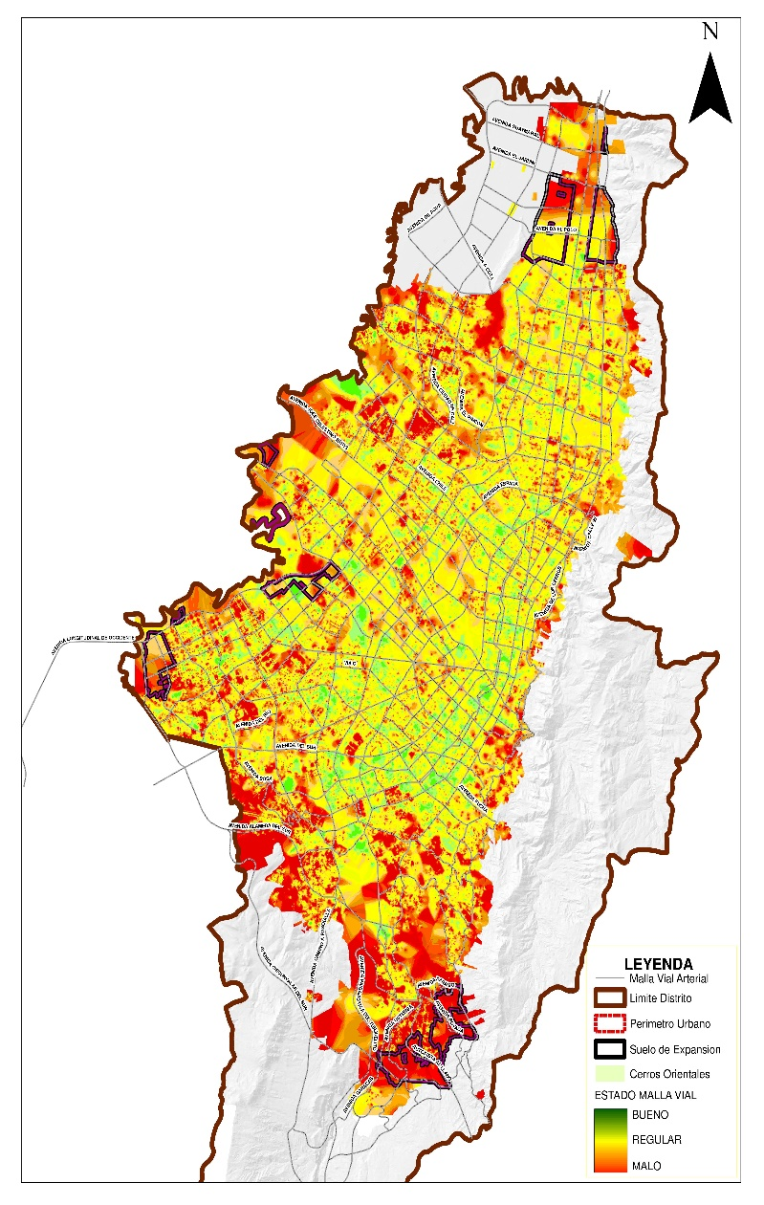

Fuente: Sistema de información geográfica –SIGIDU-. Diciembre 31 de 2020.
Las cifras presentadas en la gráfica pueden diferir de las fuentes originales de los datos por efecto de redondeo.

Subdirección General de Desarrollo Urbano - Dirección Técnica Estratégica

Troncal
Inicio
Corte de información: 31 de diciembre 2020

 | BUENO | REGULAR | MALO
1 Usaquén | 48% | 51% | 1%
2 Chapinero | 59% | 40% | 1%
3 Santa Fe | 85% | 14% | 1%
4 San Cristóbal | 98% | 2% | 0%
5 Usme | 19% | 81% | 0%
6 Tunjuelito | 69% | 30% | 1%
7 Bosa | 100% | 0% | 0%
8 Kennedy | 92% | 8% | 0%
9 Fontibón | 94% | 6% | 0%
10 Engativá | 73% | 26% | 1%
11 Suba | 73% | 26% | 1%
12 Barrios Unidos | 61% | 38% | 1%
13 Teusaquillo | 89% | 10% | 1%
14 Los Mártires | 79% | 21% | 0%
15 Antonio Nariño | 57% | 41% | 2%
16 Puente Aranda | 92% | 7% | 1%
17 La Candelaria | 94% | 6% | 0%
18 Rafael Uribe Uribe | 63% | 35% | 2%
19 Ciudad Bolívar | 94% | 6% | 0%

Fuente: Sistema de información geográfica –SIGIDU-. Diciembre 31 de 2020.
Las cifras presentadas en la gráfica pueden diferir de las fuentes originales de los datos por efecto de redondeo.

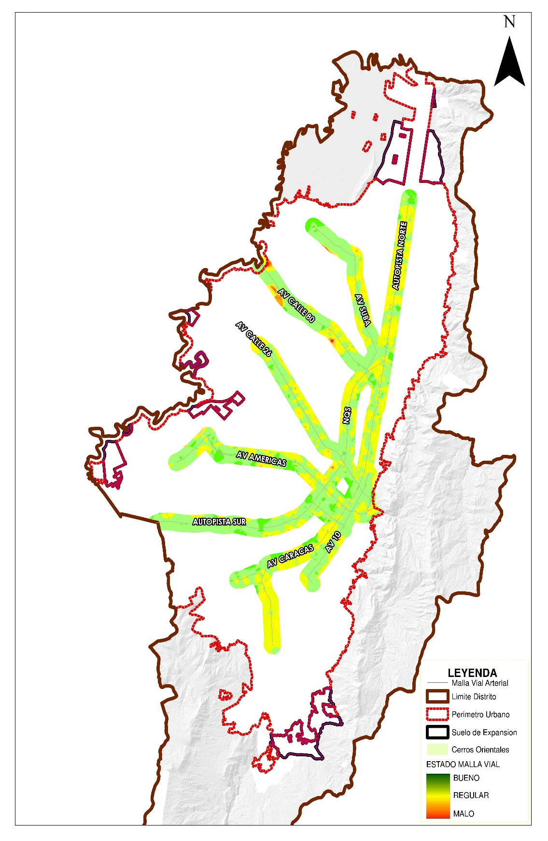

BUENO Km-carril | REGULAR Km-carril | MALO Km-carril | TOTAL Km-Carril
102.25 | 12.39 | 0.09 | 114.73

Localidad | 13 Teusaquillo | 13 Teusaquillo

BUENO | REGULAR | MALO
89% | 10% | 1%

13 Teusaquillo

Fuente: Sistema de información geográfica –SIGIDU-. Diciembre 31 de 2020.
Las cifras presentadas en la gráfica pueden diferir de las fuentes originales de los datos por por efecto de redondeo.

Subdirección General de Desarrollo Urbano - Dirección Técnica Estratégica

Extensión Bogotá
Inicio

Corte de información: 31 de diciembre 2020

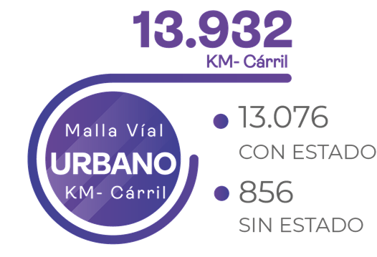

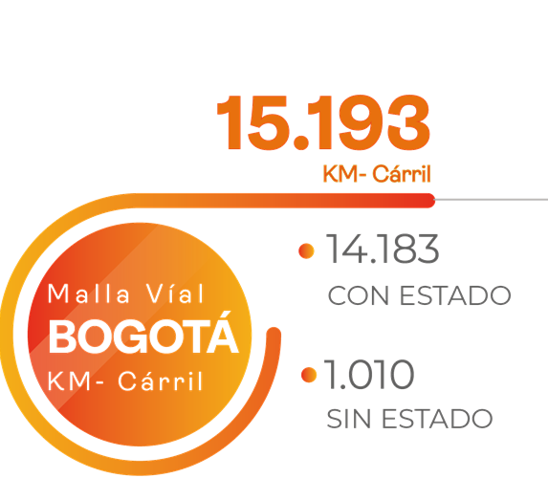

 |  |  |  |  |  |  |  | 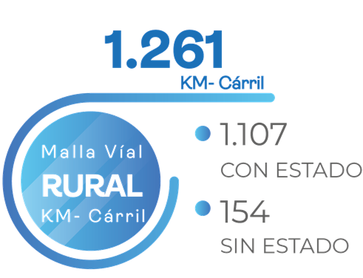

Fuente: Sistema de información geográfica –SIGIDU-.Diciembre 31 de 2020.
Las cifras presentadas en la gráfica pueden diferir de las fuentes originales de los datos por efecto de redondeo.

 |  | 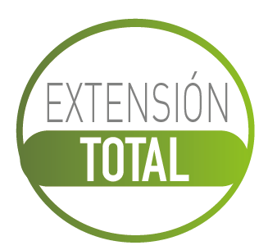
Localidad | Troncal | Arterial | Intermedia | Local | Rural Principal | Rural No Principal | Total general | Localidad | Troncal | Arterial | Intermedia | Local | Rural Principal | Rural No Principal | Total general
1 Usaquén | 66.33 | 332.33 | 221.71 | 475.87 | 3.91 | 59.75 | 1,159.90 | 1 Usaquén | 66.33 | 332.33 | 221.55 | 434.45 | 3.91 | 31.97 | 1,090.54
2 Chapinero | 33.63 | 148.15 | 140.66 | 170.26 | 13.24 | 80.74 | 586.68 | 2 Chapinero | 33.63 | 148.05 | 140.66 | 150.91 | 13.24 | 60.95 | 547.44
3 Santa Fe | 67.50 | 40.86 | 82.96 | 103.21 | 26.27 | 53.23 | 374.03 | 3 Santa Fe | 67.50 | 40.86 | 79.90 | 89.75 | 26.27 | 46.68 | 350.96
4 San Cristóbal | 32.58 | 62.12 | 161.89 | 394.90 |  | 17.96 | 669.45 | 4 San Cristóbal | 32.58 | 62.12 | 161.89 | 320.66 |  | 8.43 | 585.68
5 Usme | 11.03 | 107.39 | 128.28 | 355.89 | 54.34 | 210.67 | 867.60 | 5 Usme | 11.03 | 107.39 | 127.75 | 301.30 | 54.34 | 176.02 | 777.83
6 Tunjuelito | 40.13 | 67.33 | 72.83 | 146.38 |  |  | 326.67 | 6 Tunjuelito | 40.13 | 67.33 | 72.63 | 135.53 |  |  | 315.62
7 Bosa | 28.69 | 100.13 | 135.35 | 491.83 |  |  | 756.00 | 7 Bosa | 28.69 | 100.13 | 134.81 | 429.12 |  |  | 692.75
8 Kennedy | 85.24 | 237.80 | 319.96 | 889.63 |  |  | 1,532.63 | 8 Kennedy | 85.24 | 237.80 | 319.64 | 780.37 |  |  | 1,423.05
9 Fontibón | 41.27 | 262.77 | 229.12 | 298.37 |  |  | 831.53 | 9 Fontibón | 41.27 | 261.73 | 229.12 | 270.59 |  |  | 802.71
10 Engativá | 75.48 | 265.94 | 335.16 | 701.83 |  |  | 1,378.41 | 10 Engativá | 75.48 | 265.94 | 334.86 | 587.56 |  |  | 1,263.84
11 Suba | 147.34 | 299.29 | 320.55 | 924.21 | 9.67 | 107.51 | 1,808.57 | 11 Suba | 147.34 | 295.84 | 319.89 | 835.92 | 9.67 | 86.15 | 1,694.81
12 Barrios Unidos | 108.16 | 100.23 | 164.99 | 205.95 |  |  | 579.33 | 12 Barrios Unidos | 108.16 | 100.23 | 164.99 | 200.24 |  |  | 573.62
13 Teusaquillo | 114.73 | 147.02 | 178.71 | 187.79 |  |  | 628.25 | 13 Teusaquillo | 114.73 | 147.02 | 177.98 | 177.32 |  |  | 617.05
14 Los Mártires | 72.50 | 54.78 | 109.54 | 138.51 |  |  | 375.33 | 14 Los Mártires | 72.50 | 54.78 | 109.34 | 135.35 |  |  | 371.97
15 Antonio Nariño | 22.54 | 58.29 | 71.91 | 102.49 |  |  | 255.23 | 15 Antonio Nariño | 22.54 | 58.29 | 71.91 | 99.54 |  |  | 252.28
16 Puente Aranda | 97.21 | 196.57 | 182.82 | 387.46 |  |  | 864.06 | 16 Puente Aranda | 97.21 | 196.57 | 182.82 | 364.80 |  |  | 841.40
17 La Candelaria | 5.32 | 10.06 | 31.92 | 21.15 |  |  | 68.45 | 17 La Candelaria | 5.32 | 10.06 | 31.25 | 13.03 |  |  | 59.66
18 Rafael Uribe Uribe | 35.47 | 52.51 | 159.14 | 334.27 |  |  | 581.39 | 18 Rafael Uribe Uribe | 35.47 | 52.51 | 159.08 | 276.04 |  |  | 523.10
19 Ciudad Bolívar | 19.17 | 97.71 | 163.57 | 645.12 | 27.40 | 214.91 | 1,167.88 | 19 Ciudad Bolívar | 19.17 | 97.71 | 163.57 | 528.82 | 27.40 | 204.70 | 1,041.37
20 Sumapaz |  |  |  |  | 222.96 | 158.17 | 381.13 | 20 Sumapaz |  |  |  |  | 222.96 | 134.29 | 357.25
Total Malla Vial Urbana | 1,104.32 | 2,641.28 | 3,211.07 | 6,975.12 |  |  | 13,931.79 | Total Malla Vial Urbana | 1,104.32 | 2,636.69 | 3,203.64 | 6,131.30 |  |  | 13,075.95
Total Malla Vial Rural |  |  |  |  | 357.79 | 902.94 | 1,260.73 | Total Malla Vial Rural |  |  |  |  | 357.79 | 749.19 | 1,106.98
Total Malla Vial Bogotá | 1,104.32 | 2,641.28 | 3,211.07 | 6,975.12 | 357.79 | 902.94 | 15,192.52 | Total Malla Vial Bogotá | 1,104.32 | 2,636.69 | 3,203.64 | 6,131.30 | 357.79 | 749.19 | 14,182.93

Fuente: Sistema de información geográfica –SIGIDU-. Diciembre 31 de 2020.
Las cifras presentadas en la gráfica pueden diferir de las fuentes originales de los datos por efecto de redondeo.

Subdirección General de Desarrollo Urbano - Dirección Técnica Estratégica

Rural No Principal
Inicio
Corte de información: 31 de diciembre 2020

 | BUENO | REGULAR | MALO
1 Usaquén | 6% | 22% | 72%
2 Chapinero | 11% | 42% | 47%
3 Santa Fe | 1% | 41% | 58%
4 San Cristóbal | 4% | 32% | 64%
5 Usme | 14% | 47% | 39%
11 Suba | 13% | 48% | 39%
19 Ciudad Bolívar | 6% | 40% | 54%
20 Sumapaz | 7% | 42% | 51%

Fuente: Sistema de información geográfica –SIGIDU-. Diciembre 31 de 2020.
Las cifras presentadas en la gráfica pueden diferir de las fuentes originales de los datos por efecto de redondeo.

 | BUENO PCI | REGULAR PCI | MALO PCI
1 Usaquén | 1% | 13% | 86%
2 Chapinero | 5% | 40% | 55%
3 Santa Fe | 3% | 35% | 62%
4 San Cristóbal | 7% | 81% | 12%
5 Usme | 16% | 65% | 19%
11 Suba | 10% | 38% | 52%
19 Ciudad Bolívar | 15% | 28% | 57%
20 Sumapaz | 1% | 10% | 89%
 | BUENO URCI | REGULAR URCI | MALO URCI
1 Usaquén | 13% | 37% | 50%
2 Chapinero | 14% | 43% | 43%
3 Santa Fe | 1% | 44% | 55%
4 San Cristóbal | 3% | 4% | 93%
5 Usme | 14% | 46% | 40%
11 Suba | 16% | 56% | 28%
19 Ciudad Bolívar | 3% | 44% | 53%
20 Sumapaz | 7% | 45% | 48%

Fuente: Sistema de información geográfica –SIGIDU-. Diciembre 31 de 2020.
Las cifras presentadas en la gráfica pueden diferir de las fuentes originales de los datos por por efecto de redondeo.
Fuente: Sistema de información geográfica –SIGIDU-. Diciembre 31 de 2020.
Las cifras presentadas en la gráfica pueden diferir de las fuentes originales de los datos por por efecto de redondeo.

1 Usaquén

BUENO Km-carril | REGULAR Km-carril | MALO Km-carril | TOTAL Km-Carril | BUENO Km-carril | REGULAR Km-carril | MALO Km-carril | TOTAL Km-Carril | BUENO Km-carril | REGULAR Km-carril | MALO Km-carril | TOTAL Km-Carril
1.78 | 7.16 | 23.03 | 31.97 | 0.14 | 2.45 | 16.56 | 19.15 | 1.64 | 4.71 | 6.47 | 12.82

Localidad | 1 Usaquén | 1 Usaquén |  | Localidad | 1 Usaquén | 1 Usaquén |  | Localidad | 1 Usaquén | 1 Usaquén

BUENO | REGULAR | MALO |  | BUENO | REGULAR | MALO |  | BUENO | REGULAR | MALO
6% | 22% | 72% |  | 1% | 13% | 86% |  | 13% | 37% | 50%

Fuente: Sistema de información geográfica –SIGIDU-. Diciembre 31 de 2020.
Las cifras presentadas en la gráfica pueden diferir de las fuentes originales de los datos por efecto de redondeo.

Subdirección General de Desarrollo Urbano - Dirección Técnica Estratégica

Estado Rural
Inicio
Inicio

Corte de información: 31 de diciembre 2020

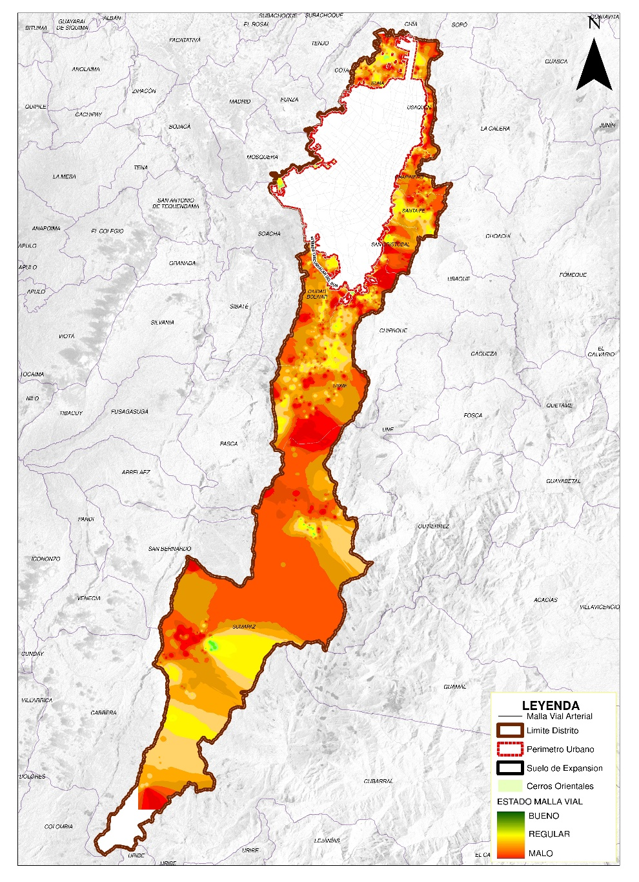
1.107 Km - Carril

 | BUENO | REGULAR | MALO
Rural | 11% | 42% | 47%

Fuente: Sistema de información geográfica –SIGIDU-. Diciembre 31 de 2020.
Las cifras presentadas en la gráfica pueden diferir de las fuentes originales de los datos por efecto de redondeo.

 | BUENO | REGULAR | MALO
1 Usaquén | 7% | 21% | 72%
2 Chapinero | 17% | 44% | 39%
3 Santa Fe | 15% | 45% | 40%
4 San Cristóbal | 4% | 32% | 64%
5 Usme | 16% | 52% | 32%
11 Suba | 12% | 53% | 35%
19 Ciudad Bolívar | 5% | 47% | 48%
20 Sumapaz | 8% | 32% | 60%

 |  |  |  |  | BUENO Km-carril | REGULAR Km-carril | MALO Km-carril | TOTAL Km-Carril
 |  |  |  |  | 12.88 | 108.62 | 110.60 | 232.10

Fuente: Sistema de información geográfica –SIGIDU-. Diciembre 31 de 2020.
Las cifras presentadas en la gráfica pueden diferir de las fuentes originales de los datos por efecto de redondeo.

TIPO DE SUPERFICIE | BUENO Km-carril | REGULAR Km-carril | MALO Km-carril | TOTAL Km-Carril | TIPO DE MALLA | BUENO Km-carril | REGULAR Km-carril | MALO Km-carril | TOTAL Km-Carril
Flexible, Rígida y Articulada | 54.86 | 169.56 | 185.40 | 409.82 | Rural Principal | 46.83 | 151.90 | 159.06 | 357.79
Afirmado | 60.30 | 298.94 | 337.92 | 697.16 | Rural No Principal | 68.33 | 316.6 | 364.26 | 749.19
Total General | 115.16 | 468.50 | 523.32 | 1,106.98 | Total General | 115.16 | 468.50 | 523.32 | 1,106.98

 | BUENO | REGULAR | MALO
Flexible, Rígida y Articulada | 14% | 41% | 45%
Afirmado | 9% | 43% | 48%
 | BUENO | REGULAR | MALO
Malla Vial Rural Principal | 13% | 43% | 44%
Malla Vial Rural No Principal | 9% | 42% | 49%

Fuente: Sistema de información geográfica –SIGIDU-. Diciembre 31 de 2020.
Las cifras presentadas en la gráfica pueden diferir de las fuentes originales de los datos por efecto de redondeo.
Fuente: Sistema de información geográfica –SIGIDU-. Diciembre 31 de 2020.
Las cifras presentadas en la gráfica pueden diferir de las fuentes originales de los datos por efecto de redondeo.

Subdirección General de Desarrollo Urbano - Dirección Técnica Estratégica

Rural Principal
Inicio

Corte de información: 31 de diciembre 2020

 | BUENO TOTAL | REGULAR TOTAL | MALO TOTAL
1 Usaquén | 17% | 10% | 73%
2 Chapinero | 47% | 53% | 0%
3 Santa Fe | 39% | 53% | 8%
5 Usme | 20% | 69% | 11%
11 Suba | 0% | 98% | 2%
19 Ciudad Bolívar | 1% | 99% | 0%
20 Sumapaz | 9% | 25% | 66%

Fuente: Sistema de información geográfica –SIGIDU-. Diciembre 31 de 2020
Las cifras presentadas en la gráfica pueden diferir de las fuentes originales de los datos por efecto de redondeo.

 | BUENO PCI | REGULAR PCI | MALO PCI
1 Usaquén | 22% | 11% | 67%
2 Chapinero | 47% | 53% | 0%
3 Santa Fe | 39% | 53% | 8%
5 Usme | 9% | 82% | 9%
11 Suba | 0% | 98% | 2%
19 Ciudad Bolívar | 1% | 99% | 0%
20 Sumapaz | 15% | 20% | 65%
 | BUENO URCI | REGULAR URCI | MALO URCI
1 Usaquén | 0 | 0.04 | 0.96
5 Usme | 0.43 | 0.42 | 0.15
20 Sumapaz | 0.01 | 0.31 | 0.68

Fuente: Sistema de información geográfica –SIGIDU-. Diciembre 31 de 2020.
Las cifras presentadas en la gráfica pueden diferir de las fuentes originales de los datos por efecto de redondeo.
Fuente: Sistema de información geográfica –SIGIDU-. Diciembre 31 de 2020.
Las cifras presentadas en la gráfica pueden diferir de las fuentes originales de los datos por efecto de redondeo.

5 Usme

BUENO Km-carril | REGULAR Km-carril | MALO Km-carril | TOTAL Km-Carril | BUENO Km-carril | REGULAR Km-carril | MALO Km-carril | TOTAL Km-Carril | BUENO Km-carril | REGULAR Km-carril | MALO Km-carril | TOTAL Km-Carril
10.80 | 37.65 | 5.89 | 54.34 | 3.32 | 30.45 | 3.27 | 37.04 | 7.48 | 7.20 | 2.62 | 17.30

Localidad | 5 Usme | 5 Usme |  | Localidad | 5 Usme | 5 Usme |  | Localidad | 5 Usme | 5 Usme

BUENO | REGULAR | MALO |  | BUENO | REGULAR | MALO |  | BUENO | REGULAR | MALO
20% | 69% | 11% |  | 9% | 82% | 9% |  | 43% | 42% | 15%

Fuente: Sistema de información geográfica –SIGIDU-. Diciembre 31 de 2020.
Las cifras presentadas en la gráfica pueden diferir de las fuentes originales de los datos por efecto de redondeo.

Subdirección General de Desarrollo Urbano - Dirección Técnica Estratégica

Estado Total Bogota (2)
Inicio
Inicio

Corte de información: 31 de diciembre 2020

14.183 Km - Carril

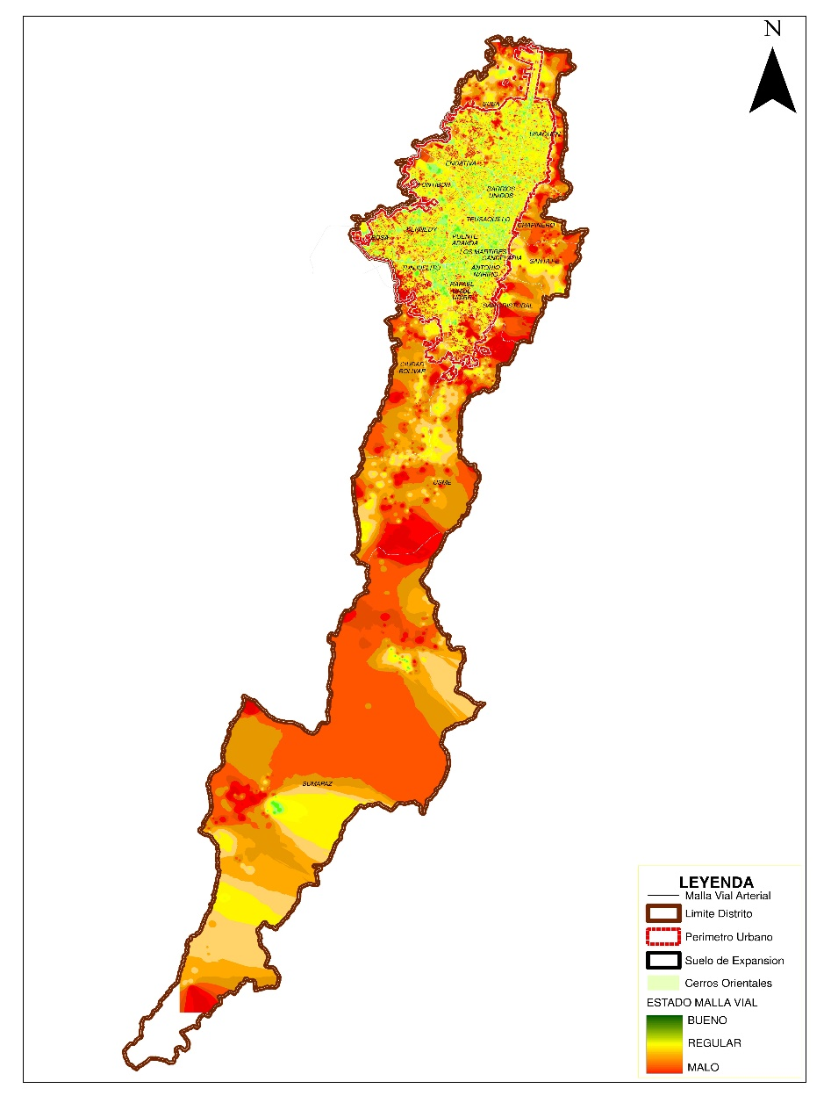

 | BUENO | REGULAR | MALO
Total Bogotá | 48% | 37% | 15%
BUENO Km-carril | REGULAR Km-carril | MALO Km-carril | TOTAL Km-Carril
6,745.58 | 5,262.76 | 2,174.59 | 14,182.93

Fuente: Sistema de información geográfica –SIGIDU-. Diciembre 31 de 2020
El estado total de Bogotá incluye información para la malla vial urbana y rural.
Las cifras presentadas en la gráfica pueden diferir de las fuentes originales de los datos por efecto de redondeo.

 | BUENO | REGULAR | MALO
1 Usaquén | 41% | 46% | 13%
2 Chapinero | 39% | 51% | 10%
3 Santa Fe | 46% | 41% | 13%
4 San Cristóbal | 46% | 40% | 14%
5 Usme | 28% | 38% | 34%
6 Tunjuelito | 70% | 26% | 4%
7 Bosa | 56% | 26% | 18%
8 Kennedy | 58% | 28% | 14%
9 Fontibón | 51% | 39% | 10%
10 Engativá | 48% | 38% | 14%
11 Suba | 44% | 39% | 17%
12 Barrios Unidos | 55% | 39% | 6%
13 Teusaquillo | 55% | 41% | 4%
14 Los Mártires | 61% | 36% | 3%
15 Antonio Nariño | 64% | 34% | 2%
16 Puente Aranda | 55% | 38% | 7%
17 La Candelaria | 63% | 29% | 8%
18 Rafael Uribe Uribe | 50% | 39% | 11%
19 Ciudad Bolívar | 36% | 34% | 30%
20 Sumapaz | 8% | 32% | 60%

BUENO Km-carril | REGULAR Km-carril | MALO Km-carril | TOTAL Km-Carril
467.38 | 316.60 | 57.42 | 841.40

Fuente: Sistema de información geográfica –SIGIDU-. Diciembre 31 de 2020
El estado total de Bogotá incluye información para la malla vial urbana y rural.
Las cifras presentadas en la gráfica pueden diferir de las fuentes originales de los datos por efecto de redondeo.

13.076 Km - Carril

 | BUENO | REGULAR | MALO
Bogotá Urbana | 50% | 37% | 13%

BUENO Km-carril | REGULAR Km-carril | MALO Km-carril | TOTAL Km-Carril
6,630.42 | 4,794.26 | 1,651.27 | 13,075.95

Fuente: Sistema de información geográfica –SIGIDU-. Diciembre 31 de 2020
Las cifras presentadas en la gráfica pueden diferir de las fuentes originales de los datos por por efecto de redondeo.

 | BUENO | REGULAR | MALO
1 Usaquén | 42% | 47% | 11%
2 Chapinero | 43% | 52% | 5%
3 Santa Fe | 54% | 40% | 6%
4 San Cristóbal | 46% | 40% | 14%
5 Usme | 34% | 31% | 35%
6 Tunjuelito | 70% | 26% | 4%
7 Bosa | 56% | 26% | 18%
8 Kennedy | 58% | 28% | 14%
9 Fontibón | 51% | 39% | 10%
10 Engativá | 48% | 38% | 14%
11 Suba | 46% | 39% | 15%
12 Barrios Unidos | 55% | 39% | 6%
13 Teusaquillo | 55% | 41% | 4%
14 Los Mártires | 61% | 36% | 3%
15 Antonio Nariño | 64% | 34% | 2%
16 Puente Aranda | 55% | 38% | 7%
17 La Candelaria | 63% | 29% | 8%
18 Rafael Uribe Uribe | 50% | 39% | 11%
19 Ciudad Bolívar | 46% | 30% | 24%

Fuente: Sistema de información geográfica –SIGIDU-. Diciembre 31 de 2020.
Las cifras presentadas en la gráfica pueden diferir de las fuentes originales de los datos por por efecto de redondeo.

1.107 Km - Carril

 | BUENO | REGULAR | MALO
Rural | 11% | 42% | 47%

BUENO Km-carril | REGULAR Km-carril | MALO Km-carril | TOTAL Km-Carril
115.16 | 468.50 | 523.32 | 1,106.98

Fuente: Sistema de información geográfica –SIGIDU- Diciembre 31 de 2020.
Las cifras presentadas en la gráfica pueden diferir de las fuentes originales de los datos por por efecto de redondeo.

 | BUENO | REGULAR | MALO
1 Usaquén | 7% | 21% | 72%
2 Chapinero | 17% | 44% | 39%
3 Santa Fe | 15% | 45% | 40%
4 San Cristóbal | 4% | 32% | 64%
5 Usme | 16% | 52% | 32%
11 Suba | 12% | 53% | 35%
19 Ciudad Bolívar | 5% | 47% | 48%
20 Sumapaz | 8% | 32% | 60%

Fuente: Sistema de información geográfica –SIGIDU-. Diciembre 31 de 2020.
Las cifras presentadas en la gráfica pueden diferir de las fuentes originales de los datos por efecto de redondeo.

Subdirección General de Desarrollo Urbano - Dirección Técnica Estratégica

